Лист1
ИКССР-1.08
 | Размер 6,30 х 4,65 х 3,50 м
 | 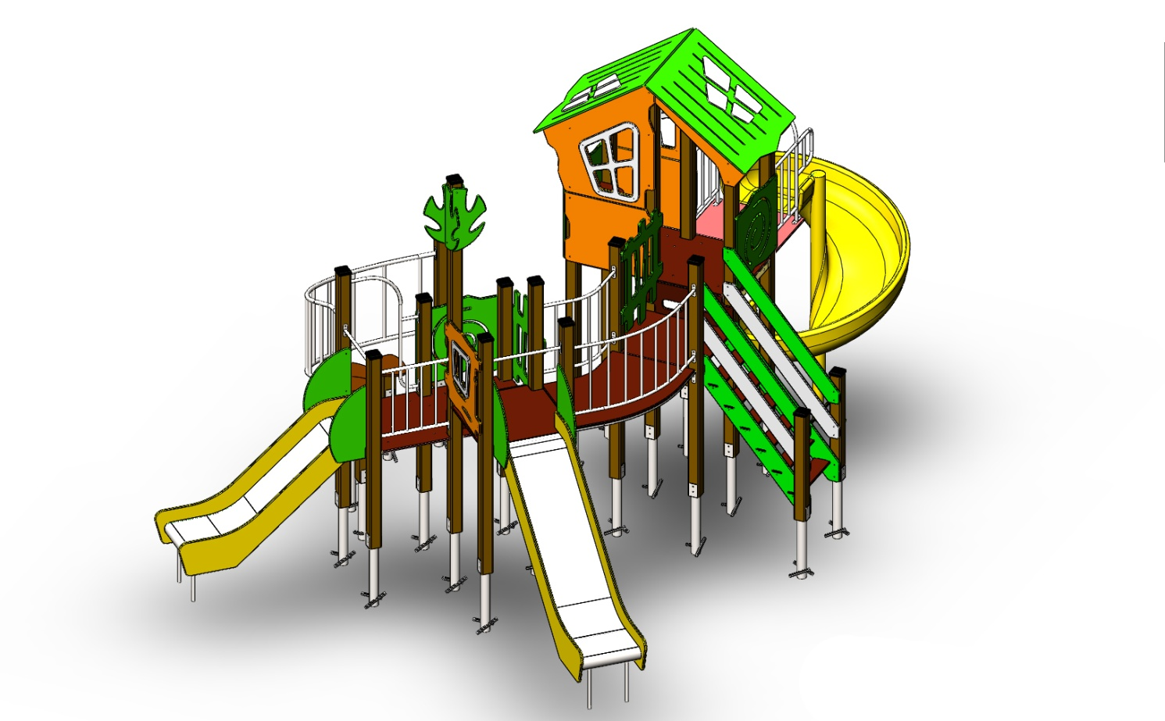 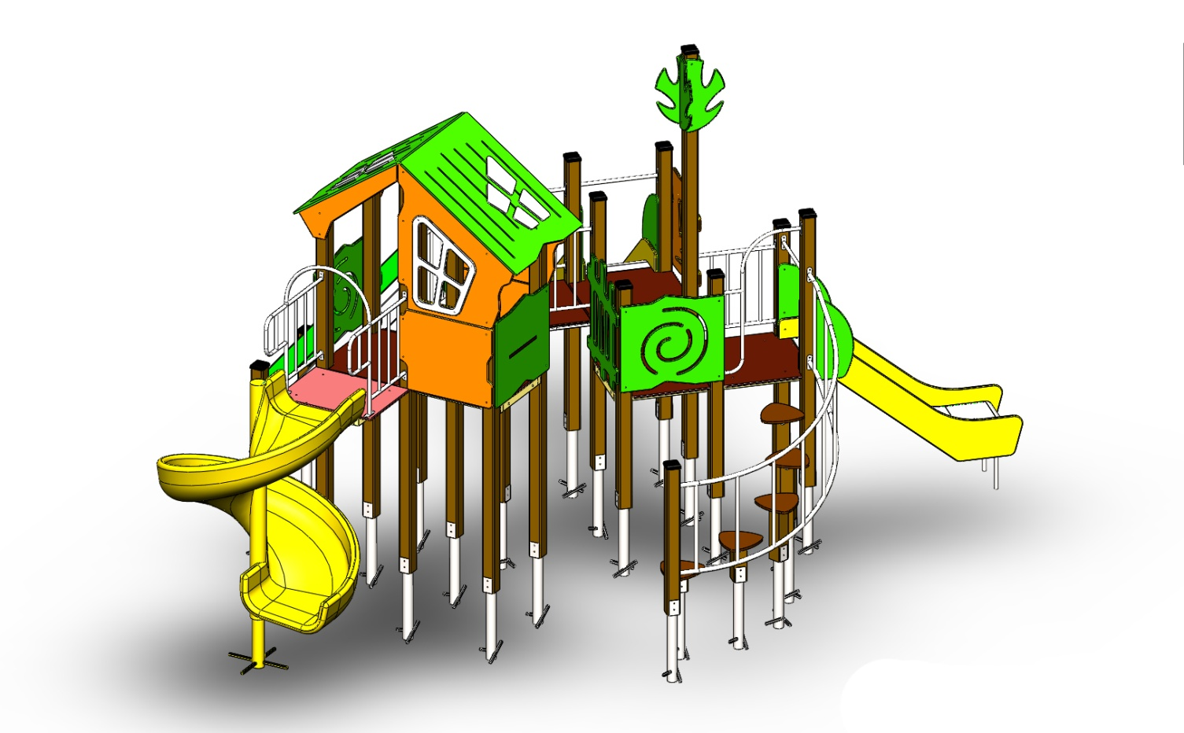 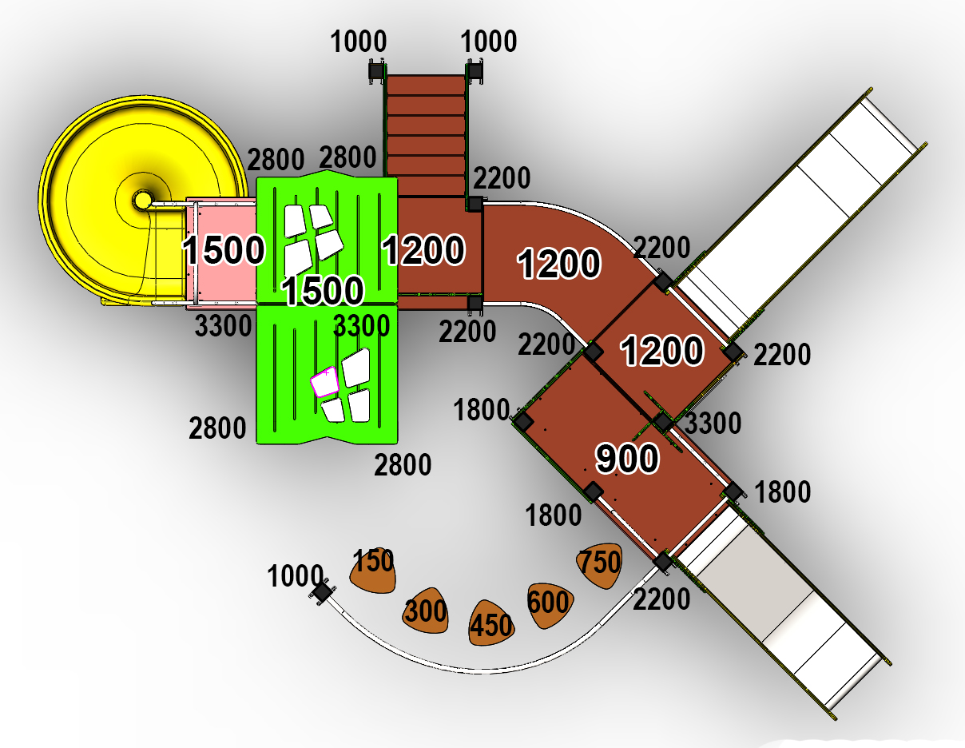

 | № п/п | Артикул | Наименование | Вхлдящие | Кол-во | Изображение | цвет | Длина, м | Ширина, м | Высота, м | Объем, м3 | Объем всего | Метизы крепления на 1 комплектующую | Заглушка м8-10 (крепеж к столбу) (на 1 комплектующую) | всего м8-10 | Заглушка м6 (крепеж фанеры между собой) | всего м6
 | СТОЛБЫ
 | 1 | 0037ДБ | Столб (брус 100х100) 150 мм |  | 1 |  | 7024 | 0.15 | 0.1 | 0.1 | 0.001 | 0.001
 | 2 | 0038ДБ | Столб (брус 100х100) 300 мм |  | 1 |  | 7024 | 0.3 | 0.1 | 0.1 | 0.002 | 0.002
 | 3 | 0039ДБ | Столб (брус 100х100) 450 мм |  | 1 |  | 7024 | 0.45 | 0.1 | 0.1 | 0.004 | 0.004
 | 4 | 0040ДБ | Столб (брус 100х100) 600 мм |  | 1 |  | 7024 | 0.6 | 0.1 | 0.1 | 0.005 | 0.005
 | 5 | 0041ДБ | Столб (брус 100х100) 750 мм |  | 1 |  | 7024 | 0.75 | 0.1 | 0.1 | 0.006 | 0.006
 | 6 | 0004ДБ | Столб (брус 100х100) 1000 мм |  | 2 |  | 7024 | 1 | 0.1 | 0.1 | 0.008 | 0.016
 | 7 | 0033ДБ | Столб (брус 100х100) 1200 мм |  | 1 |  | 7024 | 1.2 | 0.1 | 0.1 | 0.012 | 0.012
 | 8 | 0042ДБ | Столб (брус 100х100) 1800 мм |  | 3 |  | 7024 | 1.8 | 0.1 | 0.1 | 0.018 | 0.054
 | 9 | 0026ДБ | Столб (брус 100х100) 2200 мм |  | 6 |  | 7024 | 2.2 | 0.1 | 0.1 | 0.018 | 0.107
 | 10 | 0030ДБ | Столб (брус 100х100) 2800 мм |  | 4 |  | 7024 | 2.8 | 0.1 | 0.1 | 0.028 | 0.112
 | 11 | 0035ДБ | Столб (брус 100х100) 3300 мм |  | 3 |  | 7024 | 3.3 | 0.1 | 0.1 | 1.20 | 3.613
 | 12 | 0013МП | Закладная для столба (уголок 75х75х260 мм) |  | 24 |  | 7024 | 0.075 | 0.075 | 0.26 | 0.001 | 0.035 | Болт М10х120 - 2 шт., Шайба м10 увел. - 4 шт., Гайка М10 - 2 шт., Гровер 10 - 2 шт., | 4 | 96 |  | 0
 | ПЛОЩАДКИ |  |  |  |  |  |  |  |  |  |  | 0.000 |  |  | 0 |  | 0
 | 13 | 0003СБ | Площадка квадратная 800х800 мм (СБ) | 000017 0002ДБ 0003ДБ 0193МП | 2 |  | противоскользящая | 0.8 | 0.8 | 0.08 | 0.051 | 0.102 | Болт мебельный М8х180 - 4 шт. Шайба м8 увел.- 4 шт. Гайка м8 - 4 шт |  | 0 |  | 0
 | 14 | 0043СБ | Площадка 600х800 | 000184 0129ДБ 0003ДБ 0193МП | 1 |  | противоскользящая | 0.8 | 0.62 | 0.08 | 0.040 | 0.040 | Болт мебельный М8х180 - 4 шт. Шайба м8 увел.- 4 шт. Гайка м8 - 4 шт |  | 0 |  | 0
 | 15 | 0044СБ | Площадка двойная 1500х800 (СБ) | 000110 0074ДБ 0003ДБ 0193МП | 2 |  | противоскользящая | 1.51 | 1 | 0.08 | 0.121 | 0.242 | Болт мебельный М8х180 - 6 шт. Шайба м8 увел.- 6 шт. Гайка м8 - 6 шт |  | 0 |  | 0
 | ЛЕСТНИЦЫ |  |  |  |  |  |  |  |  |  |  | 0.000 |  |  | 0 |  | 0
 |  | Лестница на высоту 1200 мм (СБ) С ПЕРИЛАМИ |  | L-1200 | 1 | 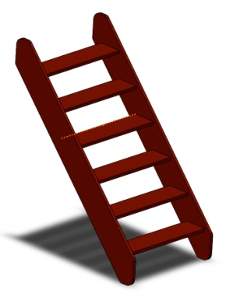 |  |  |  |  |  | 0.000 |  |  | 0 |  | 0
 | 16 | 000021 | Тетива лестницы 1200 |  | 2 |  | 7024 | 1.01 | 1.28 | 0.021 | 0.005 | 0.009 | Шуруп (глухарь) 8х80 - 4 шт. Шайба м8 увел. - 4шт. | 4 | 8 |  | 0
 | 17 | 000023 | Ступенька лесенки (600х140х18) |  | 6 |  | противоскользящая | 0.6 | 0.14 | 0.018 | 0.002 | 0.009 | Саморез по дереву 3.5х35 - 5 шт. |  | 0 |  | 0
 | 18 | 0006ДБ | Подступенок (доска 35х90х558) |  | 6 |  | 7024 | 0.035 | 0.09 | 0.558 | 0.002 | 0.011 | Шуруп (глухарь) 8х60 - 2 шт. Шайба м8 увел. - 2шт. |  | 0 | 2 | 12
 | 19 | 000022 | Перила лестницы 1200 |  | 2 |  | 1037 | 1.243 | 1.04 | 0.021 | 0.005 | 0.009 | Шуруп (глухарь) 8х80 - 4 шт. Шайба м8 увел. - 4шт. | 4 | 8 |  | 0
 | 20 | 000022 | Перила лестницы 1200 |  | 2 |  | 5024 | 1.243 | 1.04 | 0.021 | 0.005 | 0.009 | Шуруп (глухарь) 8х80 - 4 шт. Шайба м8 увел. - 4шт. | 4 | 8 |  | 0
 | 21 | 000186 | Пенель ступени ф.18х300х800 |  | 2 |  | противоскользящая | 0.8 | 0.3 | 0.018 | 0.004 | 0.009 | Шуруп (глухарь) 8х80 - 4 шт. Шайба м8 увел. - 4шт. | 4 | 8 |  | 0
 | ЛАЗ ГРИБЫ |  |  |  |  |  |  |  |  |  |  | 0.000 |  |  | 0 |  | 0
 | 22 | 000109 | Элемент Гриб (327х321х18 мм) |  | 5 |  | противоскользящая | 0.327 | 0.321 | 0.018 | 0.002 | 0.009 | Болт мебельный М6х35 - 2 шт. Шайба м8 увел. - 2 шт. Гайка м6 - 2 шт |  | 0 |  | 0
 | 23 | 0039МП | Изогнутые перила лаза-грибки |  | 1 |  | 7024 | 2.35 | 0.65 | 0.8 | 1.222 | 1.222 | Шуруп (глухарь) 8х80 - 8 шт. Шайба м8 увел. - 8 шт. | 8 | 8 |  | 0
 | 24 | М-2.07.01 | Уголок крепления фанеры |  | 20 |  | 7024 |  |  |  |  | 0.000 |  |  | 0 | 2 | 40
 | ПЕРЕХОДНЫЕ МОСТЫ |  |  |  |  |  |  |  |  |  |  | 0.000 |  |  | 0 |  | 0
 | 25 | 0042МП | Каркас моста поворотного 45 градусов |  | 1 |  | 7024 | 1.35 | 0.88 | 0.1 | 0.119 | 0.119 | Шуруп (глухарь) 8х80 - 8 шт. Шайба м8 увел. - 8 шт. | 8 | 8 |  | 0
 | 26 | 000185 | Пол моста поворотного 45 градусов |  | 1 |  | противоскользящая | 1.245 | 1.036 | 0.018 | 0.023 | 0.023 | Болт мебельный М6х80 - 6 шт. Шайба м8 увел. - 6 шт. Гайка м6 - 6 шт |  | 0 | 6 | 6
 | 27 | 0043МП | Перила моста поворотного 45 градусов внутренняя |  | 1 |  | 7024 | 0.79 | 0.16 | 0.72 | 0.091 | 0.091 | Шуруп (глухарь) 8х80 - 8 шт. Шайба м8 увел. - 8 шт. | 8 | 8 |  | 0
 | 28 | 0044МП | Перила моста поворотного 45 градусов внешняя |  | 1 |  | 7024 | 1.33 | 0.215 | 0.72 | 0.206 | 0.206 | Шуруп (глухарь) 8х80 - 8 шт. Шайба м8 увел. - 8 шт. | 8 | 8 |  | 0
 | ПАНЕЛИ |  |  |  |  |  |  |  |  |  |  | 0.000 |  |  | 0 |  | 0
 | 29 | 000161 | Панель Окно верхнее (994х1210х21 мм) |  | 2 |  | 1037 | 0.994 | 1.21 | 0.021 | 0.018 | 0.036 | Шуруп (глухарь) 8х80 - 5 шт. Шайба м8 увел. - 5 шт. | 5 | 10 |  | 0
 | 30 | 000157 | Накладка Рама окна (755х537х15 мм) |  | 2 |  | 5024 | 0.755 | 0.537 | 0.015 | 0.006 | 0.012 | Болт мебельный М6х55 - 4 шт. Шайба м8 увел. - 4 шт. Гайка м6 - 4 шт |  | 0 | 4 | 8
 | 31 |  | Накладка на крышу (вырез из рамы окна) |  | 2 |  | 7024 |  |  |  |  | 0.000 | Болт мебельный М6х55 - 4 шт. Шайба м8 увел. - 4 шт. Гайка м6 - 4 шт |  | 0 | 4 | 8
 | 32 | 000164 | Панель нижняя (800х650х21 мм) |  | 2 |  | 1037 | 0.8 | 0.65 | 0.021 | 0.008 | 0.016 | Шуруп (глухарь) 8х80 - 4 шт. Шайба м8 увел. - 4 шт. | 4 | 8 |  | 0
 | 33 | 000162 | Панель с вырезом для сидушки (800х748х21 мм) |  | 1 |  | 1037 | 0.8 | 0.748 | 0.021 | 0.009 | 0.009 | Шуруп (глухарь) 8х80 - 4 шт. Шайба м8 увел. - 4 шт. | 4 | 4 |  | 0
 | 34 | 000160 | Панель Спираль (800х748х21 мм) |  | 2 |  | 1037 | 0.8 | 0.748 | 0.021 | 0.009 | 0.018 | Шуруп (глухарь) 8х80 - 4 шт. Шайба м8 увел. - 4 шт. | 4 | 8 |  | 0
 | 35 | 000163 | Боковина крыши двойного домика (822х770х21 мм) |  | 2 |  | 1037 | 0.82 | 0.77 | 0.021 | 0.009 | 0.019 | Шуруп (глухарь) 8х80 - 2 шт. Шайба м8 увел. - 1 шт. | 2 | 4 |  | 0
 | 36 | 000158 | Крыша наклонная №1 (1150х1000х15 мм) |  | 1 |  | 5024 | 1.15 | 1 | 0.015 | 0.014 | 0.014 |  |  | 0 |  | 0
 | 37 | 000159 | Крыша наклонная №2 (1200х1000х15 мм) |  | 1 |  | 5024 | 1.2 | 1 | 0.015 | 0.014 | 0.014 |  |  | 0 |  | 0
 | 38 | 000190 | Панель Окошко простое (800х797х21 мм) |  | 1 |  | 1037 | 0.8 | 0.797 | 0.021 | 0.010 | 0.010 | Шуруп (глухарь) 8х80 - 4 шт. Шайба м8 увел. - 4 шт. | 4 | 4 |  | 0
 | 39 | 000187 | Панель кривой заборчик (800х950х21 мм) |  | 2 | 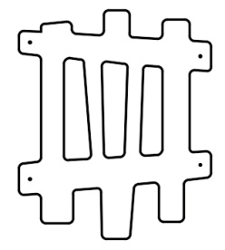 | 5024 | 0.8 | 0.95 | 0.021 | 0.016 | 0.032 | Шуруп (глухарь) 8х80 - 4 шт. Шайба м8 увел. - 4 шт. | 4 | 8 |  | 0
 | 40 | 000191 | Накладка на Панель Окошко простое (404х408х15 мм) |  | 2 |  | 5024 | 0.404 | 0.408 | 0.015 | 0.002 | 0.004 | Болт мебельный М6х55 - 4 шт. Шайба м8 увел. - 4 шт. Гайка м6 - 4 шт |  | 0 | 4 | 8
 | 41 | 000192 | Элемент дерево (290х600х15 мм) |  | 4 |  | 1037 | 0.29 | 0.6 | 0.015 | 0.002 | 0.008 | Шуруп (глухарь) 8х80 - 2 шт. Шайба м8 увел. - 1 шт. | 2 | 8 |  | 0
 | 42 | 000165 | Сидушка с пазом (620х268х21 мм) |  | 1 |  | 1037 | 0.62 | 0.268 | 0.021 | 0.003 | 0.003 |  |  | 0 |  | 0
 | 43 | 000039 | Подпорка сидушки (335х200х21 мм) |  | 1 |  | 5024 | 0.335 | 0.2 | 0.021 | 0.001005 | 0.001 |  |  | 0 |  | 0
 | 44 | М-2.07.01 | Уголок крепления фанеры |  | 12 |  | 7024 |  |  |  |  | 0.000 | Болт мебельный М6х35 - 2 шт. Шайба м8 увел. - 2 шт. Гайка м6 - 2 шт |  | 0 | 2 | 24
 | МЕТАЛЛ |  |  |  |  |  |  |  |  |  |  | 0.000 |  |  | 0 |  | 0
 | 45 | 0020МП | Перекладина 600 |  | 2 |  | 7024 | 0.616 | 0.04 | 0.1 | 0.002 | 0.005 | Шуруп (глухарь) 8х80 - 4 шт. Шайба м8 увел. - 4 шт. | 4 | 8 |  | 0
 | 46 | 0023МП | Портал 600х700 H=1100 |  | 1 |  | 7024 | 0.6 | 0.73 | 1.1 | 0.482 | 0.482 | Шуруп (глухарь) 8х80 - 8 шт. Шайба м8 увел. - 8 шт. | 8 | 8 | 8 | 8
 | 47 | 0024МП | Ограждение 600х628 |  | 1 |  | 7024 | 0.62 | 0.16 | 0.72 | 0.071 | 0.071 | Шуруп (глухарь) 8х80 - 4 шт. Шайба м8 увел. - 4 шт. | 4 | 4 |  | 0
 | 48 | 0022МП | Арка боковая 600х1100 |  | 1 |  | 7024 | 1.13 | 0.614 | 0.04 | 0.028 | 0.028 | Шуруп (глухарь) 8х80 - 6 шт. Шайба м8 увел. - 6 шт. | 6 | 6 |  | 0
11.004.000 Горка 600х1700 H=900 |  |  |  |  |  |  |  |  |  |  |  | 0.000 |  |  | 0 | 0 | 0
 | ФАНЕРА |  |  |  |  |  |  |  |  |  |  | 0.000 |  |  | 0 | 0 | 0
 | 1 | 000026 | Борт ф.21х470х1900 правый |  | 1 | 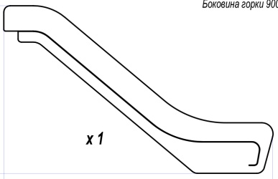 | 7024 | 1.9 | 0.47 | 0.021 | 0.019 | 0.019 | Шуруп (глухарь) 8х80 - 1 шт. Болт мебельный М6х45 - 1 шт. Шайба м8 увел. - 2 шт. Гайка м6 - 1 шт | 1 | 1 | 1 | 1
 | 2 | 000027 | Борт ф.21х470х1900 левый |  | 1 |  | 7024 | 1.9 | 0.47 | 0.021 | 0.019 | 0.019 | Шуруп (глухарь) 8х80 - 1 шт. Болт мебельный М6х45 - 1 шт. Шайба м8 увел. - 2 шт. Гайка м6 - 1 шт | 1 | 1 | 1 | 1
 | 3 | 000028 | Вставка ф.21х245х1710 |  | 2 | 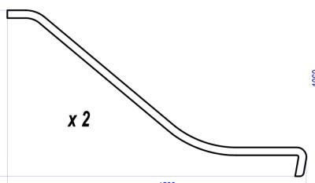 | 7024 | 1.71 | 0.245 | 0.021 | 0.009 | 0.018 |  |  | 0 | 0 | 0
 | 4 | 000016 | Боковина ф.15х400х680 |  | 2 |  | 7024 | 0.4 | 0.68 | 0.015 | 0.004 | 0.008 | Шуруп (глухарь) 8х80 - 2 шт. Шайба м8 увел. - 2 шт. | 2 | 4 | 8 | 16
 | МЕТАЛЛ |  |  |  |  |  |  |  |  |  |  | 0.000 |  |  | 0 | 0 | 0
 | 5 | 0014МП | Спуск л.1,5х545х1980 |  | 1 |  | 7047 | 1.98 | 0.545 | 0.0015 | 0.002 | 0.002 |  |  | 0 | 0 | 0
 | 7 | 008МП | Перемычка |  | 4 |  | 7024 | 0.506 | 0.08 | 0.03 | 0.001 | 0.005 | Болт мебельный М6х50 - 4 шт. Шайба м8 увел. - 4 шт. Гайка м6 - 4 шт |  | 0 | 0 | 0
 | 8 | 006МП | Крепление |  | 1 | 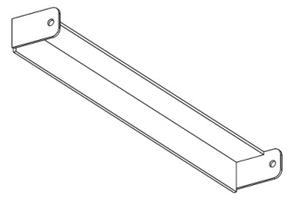 | 7024 | 0.506 | 0.07 | 0.05 | 0.002 | 0.002 | Болт мебельный М6х50 - 2 шт. Болт мебельный М6х90 - 3 шт. Шайба м8 увел. - 5 шт. Гайка м6 - 5 шт |  | 0 | 3 | 3
 | 9 | 007МП | Опора |  | 1 |  | 7024 | 0.506 | 0.65 | 0.08 | 0.026 | 0.026 | Болт мебельный М6х50 - 2 шт. Шайба м8 увел. - 2 шт. Гайка м6 - 2 шт |  | 0 | 0 | 0
18 |  |  |  |  |  |  |  |  |  |  |  | 0.000 |  |  | 0 |  | 0
 | ФАНЕРА |  |  |  |  |  |  |  |  |  |  | 0.000 |  |  | 0 |  | 0
 | 1 | 000018 | Боковина горки 1200 мм (2056х1360х21) левая |  | 1 | 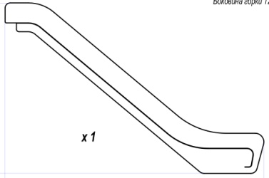 | 7024 | 2.056 | 1.36 | 0.021 | 0.059 | 0.059 | Шуруп (глухарь) 8х80 - 1 шт. Болт мебельный М6х45 - 1 шт. Шайба м8 увел. - 2 шт. Гайка м6 - 1 шт | 1 | 1 | 1 | 1
 | 2 | 000019 | Боковина горки 1200 мм (2056х1360х21) правая |  | 1 |  | 7024 | 2.056 | 1.36 | 0.021 | 0.059 | 0.059 | Шуруп (глухарь) 8х80 - 1 шт. Болт мебельный М6х45 - 1 шт. Шайба м8 увел. - 2 шт. Гайка м6 - 1 шт | 1 | 1 | 1 | 1
 | 3 | 000020 | Подпорка горки 1200 мм (1878х1147х21) |  | 2 | 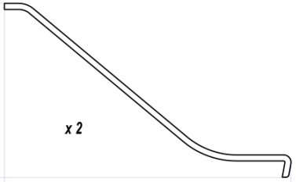 | 7024 | 1.878 | 1.147 | 0.021 | 0.045 | 0.090 |  |  | 0 |  | 0
 | 4 | 000016 | Панель горки 2 (700х420х15) |  | 2 |  | 7024 | 0.85 | 0.445 | 0.015 | 0.006 | 0.011 | Шуруп (глухарь) 8х80 - 2 шт. Шайба м8 увел. - 2 шт. | 2 | 4 |  | 0
 | МЕТАЛЛ |  |  |  |  |  |  |  |  |  |  | 0.000 |  |  | 0 |  | 0
 | 5 | 0016МП | ЛИСТ НЕРЖАВЕЙКА 1,5 мм 2450х545 мм |  | 1 |  | 7047 | 1.35 | 0.56 | 0.0015 | 0.001 | 0.001 |  |  | 0 |  | 0
 | 7 | 008МП | Перемычка |  | 5 |  | 7024 | 0.506 | 0.08 | 0.03 | 0.001 | 0.006 | Болт мебельный М6х50 - 4 шт. Шайба м8 увел. - 4 шт. Гайка м6 - 4 шт |  | 0 |  | 0
 | 8 | 006МП | Крепление |  | 1 |  | 7024 | 0.506 | 0.07 | 0.05 | 0.002 | 0.002 | Болт мебельный М6х50 - 2 шт. Болт мебельный М6х90 - 3 шт. Шайба м8 увел. - 5 шт. Гайка м6 - 5 шт |  | 0 | 3 | 3
 | 9 | 007МП | Опора |  | 1 |  | 7024 | 0.506 | 0.65 | 0.08 | 0.026 | 0.026 | Болт мебельный М6х50 - 2 шт. Шайба м8 увел. - 2 шт. Гайка м6 - 2 шт |  | 0 |  | 0
ПЛАСТИК |  |  |  |  |  |  |  |  |  |  |  | 0.000 |  |  | 0 |  | 0
 | 49 | 11.006.000 | Горка спиральная H=1500 |  | 1 |  | серый | 2 | 1.5 | 1.5 | 4.500 | 4.500 |  | 3 | 3 |  | 0
 | 50 | 00.001.000 | Заглушка К4М6КС |  | 140 |  | Черный | 0.027 | 0.027 | 0.016 | 0.000 | 0.002 |  |  | 0 |  | 0
 | 51 | 00.002.000 | Заглушка К4М8КС |  | 255 |  | Черный | 0.036 | 0.036 | 0.023 | 0.000 | 0.008 |  |  | 0 |  | 0
 | 52 | 00.003.000 | Заглушка 100-100.11КК |  | 13 |  | Черный | 0.09 | 0.09 | 0.044 | 0.000 | 0.005 |  |  | 0 |  | 0
 |  |  |  |  |  |  |  |  |  |  |  |  |  |  | 255 |  | 140

